상품제안서
플랫 사각 구급함C | 상품코드: F09339

 |  |  |  |  |  |  | 02-412-0044 | www.easy1.co.kr
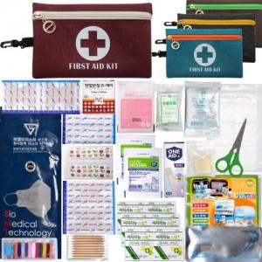

【상세/제작정보】 | -. 기본수량 미만시 인쇄비 별도금액 추가됩니다.

【인쇄/포장옵션】 | 실크 / 포장지포장

【공급단가】 | 수량 | 100~ | 300~ | 500~ | 1,000~ | 3,000~
*VAT별도 | 단가 | 9,100원 | 8,770원 | 8,450원 | 8,120원 | 7,800원

【상품 URL】 | https://dev.easy1.co.kr:443/src/goods_detail.php?gdno=9339

